상품제안서
타포린PE 토트백 | 상품코드: S43216

 |  |  |  |  |  |  | 02-713-8555 | www.synergygift.co.kr
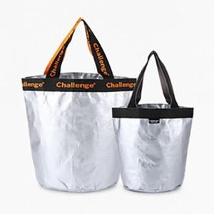

【상세/제작정보】 | <p><span style="font-size: 12pt;">기본인쇄 외 고객센터로 문의해주세요!</span></p>

【인쇄/포장옵션】 | 자수, 손잡이실크 / OPP(비닐)

【공급단가】 | 수량 | 50~ | 100~ | 500~ | 1,000~ | 3,000~
*VAT별도 | 단가 | 4,390원 | 4,280원 | 4,150원 | 4,020원 | 3,790원

【상품 URL】 | https://www.synergygift.co.kr:443/src/goods_detail.php?gdno=43216

